Sheet1
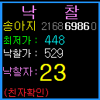
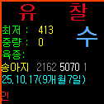
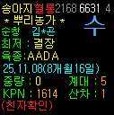
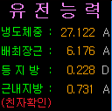
 |  |  |  |  |  |  |  |  |  |  | IsShowQQuri | N

 |  |  |  |  |  |  |  |  |  |  | IsShowQQuri | Y

 |  |  |  |  |  |  |  |  |  |  | IsShowQQuri | X

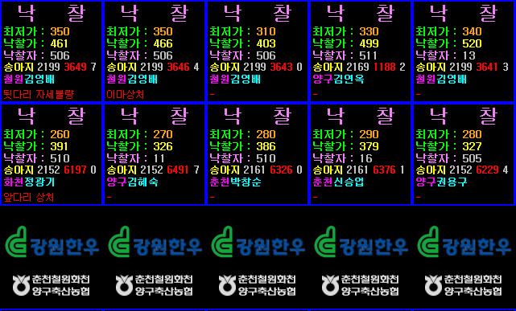
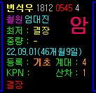

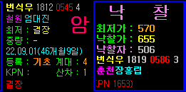
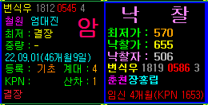
 |  |  |  | 8808990656229 |  | 춘천 | SetCustomDisplay.cs
 |  |  |  |  |  |  |  | 개체정보 페이지 춘천 코드로 분기 추가 ChuncheonRun.xaml 경매진행 화면
 |  |  |  |  |  |  |  | 유전능력 페이지 춘천 코드로 분기 추가 AuctionRunning2.xaml 유전능력 화면
 |  |  |  |  |  |  |  | 낙찰 페이지 춘천 코드로 분기 추가 ChuncheonSold.xaml 낙찰 화면
 |  |  |  |  |  |  |  | 유찰 페이지 미확인

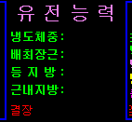
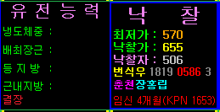
 |  |  |  |  |  |  | ChuncheonRun.xaml 경매진행 화면 신규생성
 |  |  |  |  |  |  |  | 단축계체번호 Red, 출하출품지역 Magenta
 |  |  |  |  |  |  | ChuncheonSold.xaml 낙찰 화면 신규생성
 |  |  |  |  |  |  |  | 단축계체번호 Red
 |  |  |  |  |  |  | ChuncheonUnSold.xaml 유찰 화면 신규생성

 | 춘천축협

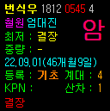
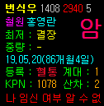
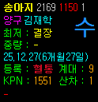

 |  |  |  |  |  |  | <!-- |  | <UserID>boardman-101-3</UserID> -->
 |  |  |  |  |  |  |  |  |  | <UserID>boardman-149-4</UserID>

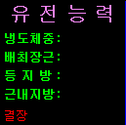
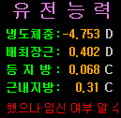
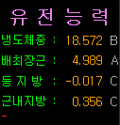
 |  |  |  |  |  |  | 8808990656915

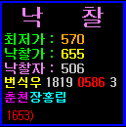
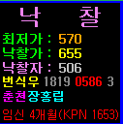
 |  |  |  |  | <models:YourConverterClass x:Key="CowCowDist_NumToString"/>

 |  |  |  |  | <models:CowCowDist_NumToString x:Key="CowCowDist_NumToString"/>

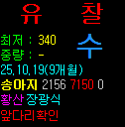
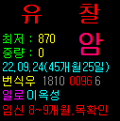

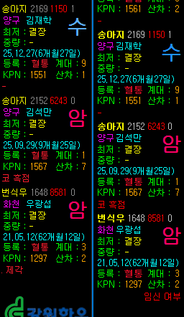
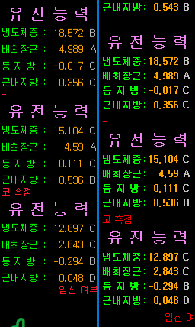

순정 -순창 |  | IsShowQQuri | Y

Sheet2
가축시장 | nhcode | IsShowQQuri | 경매대기 | 유전능력 | 낙찰 | 유찰
춘천 | 8808990656915 | X |  |  | 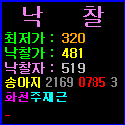 |  | SetCustomDisplay.cs 춘천 코드로 분기 추가 - 개체정보 페이지 ChuncheonRun.xaml 경매진행 화면 - 유전능력 페이지 AuctionRunning2.xaml 유전능력 화면 - 낙찰 페이지 ChuncheonSold.xaml 낙찰 화면 - 유찰 페이지 ChuncheonUnSold.xaml 유찰 화면 - AnimalParseData.cs -> 춘천 축협 코드일 경우 친자일치 값을 강제로 비활성화("-") 처리
순창 | 8808990656960 | Y
정읍 | 8808990656953 |  | 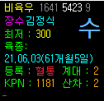 | 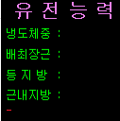 | 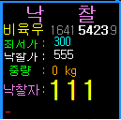 | 